関東発ロス向け (2026.02)
 |  | 2026年2月出港 関東発ロス向けスケジュール

LOS ANGELES向け |  |  |  |  | 更新日： | 2026-02-12
VESSEL | VOYAGE | CFS CUT |  | LOADING | DISCHARGE | ETA
 |  | TYO | YOK
ONE ALTAIR | 072E | 2026-02-05 | 2026-02-04 | TOKYO 02/12-02/13 | LOS ANGELES 2026/02/25 | 2026-02-25
NYK VEGA | 085E | 2026-02-13 | 2026-02-12 | TOKYO 02/19-02/20 | LOS ANGELES 2026/03/04 | 2026-03-04
ONE HANGZHOU BAY | 061E | 2026-02-19 | 2026-02-18 | TOKYO 02/26-02/27 | LOS ANGELES 2026/03/11 | 2026-03-11
ONE HELSINKI | 064E | 2026-02-27 | 2026-02-26 | TOKYO 03/05-03/06 | LOS ANGELES 2026/03/18 | 2026-03-18
貨物搬入場所【CFS】
◎東京
株式会社日新 東京ロジスティクスセンター 保税コード：1AW72 所在地：東京都江東区青海3-4-19 青海流通センター 1号棟 TEL: 03-3528-0581 FAX: 03-3528-0588
◎横浜 株式会社日新 南本牧物流センター 保税コード：2EW26 所在地：横浜市中区かもめ町9 TEL:045-623-7255 FAX:045-623-8650
【お願い】
・CFS受付時、内国貨物の搬入の場合、
貨物に貼ってあるシッピングマークが分かる書類を
送り状と一緒にご提示ください。
・D/Rに6桁のHTSUS CODEを必ずご記載下さい。
・1梱包2tを超える貨物は現地側で受託確認が必要となるため、
事前にBKG担当までご連絡下さい。

関東発ロス向け (2026.03)
 |  | 2026年3月出港 関東発ロス向けスケジュール

LOS ANGELES向け |  |  |  |  | 更新日： | 2026-02-11
VESSEL | VOYAGE | CFS CUT |  | LOADING | DISCHARGE | ETA
 |  | TYO | YOK
ONE HONG KONG | 087E | 2026-03-06 | 2026-03-05 | TOKYO 03/12-03/13 | LOS ANGELES 2026/03/25 | 2026-03-25
ONE HARBOUR | 103E | 2026-03-13 | 2026-03-12 | TOKYO 03/19-03/20 | LOS ANGELES 2026/04/01 | 2026-04-01
ONE HOUSTON | 062E | 2026-03-19 | 2026-03-18 | TOKYO 03/26-03/27 | LOS ANGELES 2026/04/08 | 2026-04-08
NYK ORION | 081E | 2026-03-27 | 2026-03-26 | TOKYO 04/02-04/03 | LOS ANGELES 2026/04/15 | 2026-04-15
貨物搬入場所【CFS】
◎東京
株式会社日新 東京ロジスティクスセンター 保税コード：1AW72 所在地：東京都江東区青海3-4-19 青海流通センター 1号棟 TEL: 03-3528-0581 FAX: 03-3528-0588
◎横浜 株式会社日新 南本牧物流センター 保税コード：2EW26 所在地：横浜市中区かもめ町9 TEL:045-623-7255 FAX:045-623-8650
【お願い】
・CFS受付時、内国貨物の搬入の場合、
貨物に貼ってあるシッピングマークが分かる書類を
送り状と一緒にご提示ください。
・D/Rに6桁のHTSUS CODEを必ずご記載下さい。
・1梱包2tを超える貨物は現地側で受託確認が必要となるため、
事前にBKG担当までご連絡下さい。

ロサンゼルス混載経由全米CFS向け輸送サービス
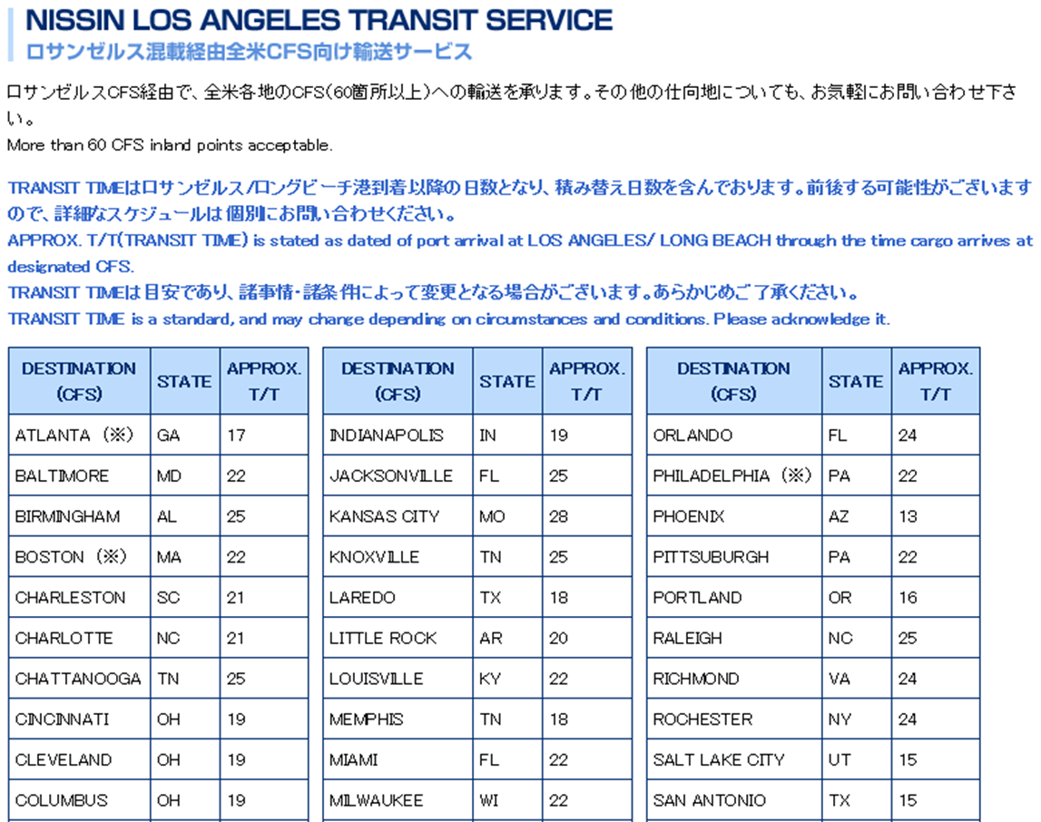

 |  |  |  |  |  | 2025-06-10

ONE HANGZHOU BAY | 059E | 2025-07-11 | 2025-07-10 | TOKYO 01/15-01/16 | LOS ANGELES 2026/01/28 | 2025-06-11
NYK ORION | 079E | 2025-07-18 | 2025-07-17 | TOKYO 01/22-01/23 | LOS ANGELES 2026/02/04 | 2025-06-18
ONE HAMBURG | 082E | 2025-07-25 | 2025-07-24 | TOKYO 01/29-01/30 | LOS ANGELES 2026/02/11
ONE HANGZHOU BAY | 059E | 2025-08-01 | 2025-07-31 | TOKYO 02/05-02/06 | LOS ANGELES 2026/02/18 | 2025-06-11
NYK ORION | 079E | 2025-08-08 | 2025-08-07 | TOKYO 08/14-08/15 | LOS ANGELES 2025/06/18 | 2025-06-18

